Sheet
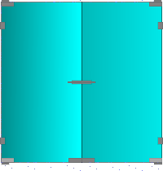
Коммерческое предложение № |  |  | 191257
 |  |  | дата: | 22.03.2019
 | T-110 SSS Фитинг нижний комплект. T-110 PSS Фитинг нижний комплект. T-201 8mm Профиль. T-201 10mm Профиль. T-201 8mm Профиль. T-201 10mm Профиль. T-201 8mm Профиль. T-202 10mm Профиль. T-201 10mm Профиль. TI-86 B SSS Замок без притвора (с ручкой). TI-86 B AL Замок без притвора (с ручкой). T-007 PSS Замок с ответной частью на стену . T-007 PSS Замок с ответной частью на стену . 10мм Прозрачное зак.. T-301 PC Петля стена - стекло двустороннее крепление. T-301 PC Петля стена - стекло двустороннее крепление. T-032K PSS Ответная часть защелки на стекло. T-032K PSS Ответная часть защелки на стекло. T-110-12 PSS Нижний шарнир. T-110-12 PSS Нижний шарнир. T-133 PSS Верхняя ось. T-133 SSS Верхняя ось. T-120 SSS Фитинг верхний комплект. T-120 AL Фитинг верхний комплект.

наименование | К-во | ед.изм. | цена | сумма
Дверь цельно стеклянная двустворчатая | 1 | шт. | 54015 | 54015
 | 4 | м.кв.

 |  |  | Итого | 54015

Подпись заказчика ________________

